Naslovna g-ob
SUTEREN d.o.o. za projektiranje i građenje
Hum Zabočki 93, 49210 Zabok, tel 049 221 223, gsm 098 19 76 492
www.suteren.com.hr, MB 2784149, OIB 49523592159

INVESTITOR:
Osnovna škola Đurmanec, 49225 Đurmanec, Đurmanec 49

GRAĐEVINA:
"Osnovna škola Đurmanec "
Troškovnik sanacije i rekonstrukcije vodovoda i odvodnje školske kuhinje

LOKACIJA:
na k.č.br. 631/1, k.o. Đurmanec Đurmanec bb, Đurmanec

PROJEKTANT:
Marko Ljubić, dipl.ing.arh.
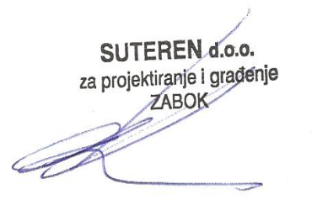

DIREKTOR :
Davorin Krajačić, ing.građ.

Zabok, 13.04.2023.

